Test Details
No. | Group | Scenario | Status | Documentation | Failure Message
1 | LOGIN / AUTHENTICATION | Scenario 1: Login With Valid Credentials | PASS | ทดสอบ Login ด้วยข้อมูลถูกต้อง ต้องเข้าสู่หน้า Dashboard สำเร็จ
2 | LOGIN / AUTHENTICATION | Scenario 2: Login With Invalid Password | PASS | ทดสอบกรอกรหัสผ่านผิด ระบบต้องไม่ยอมให้เข้าหน้า Dashboard
3 | LOGIN / AUTHENTICATION | Scenario 3: Login With Invalid Username | PASS | ทดสอบกรอก Username ที่ไม่มีในระบบ ระบบต้องไม่ยอมให้เข้าสู่ระบบ
4 | LOGIN / AUTHENTICATION | Scenario 4: Login With Empty Credentials | PASS | ทดสอบไม่กรอก Username/Password เลย ระบบต้องไม่ยอมให้เข้าสู่ระบบ
5 | LOGIN / AUTHENTICATION | Scenario 5: Login With Username Only (Empty Password) | PASS | ทดสอบกรอกแค่ Username ไม่กรอก Password
6 | LOGIN / AUTHENTICATION | Scenario 6: Password Field Should Mask Input | PASS | ทดสอบว่าช่อง Password ต้องซ่อนตัวอักษร (type=password) เพื่อความปลอดภัย
7 | LOGIN / AUTHENTICATION | Scenario 7: User Can Logout Successfully | PASS | ทดสอบว่าเมื่อกด Logout ระบบต้องพากลับไปหน้า Login
8 | ADD LEAD (CREATE) | Scenario 8: Execute Complete Add Lead Workflow | PASS | ทดสอบเข้าสู่ระบบสำเร็จ และกรอกข้อมูลเพิ่มลีดใหม่จนเสร็จสิ้นกระบวนการ
9 | ADD LEAD (CREATE) | Scenario 9: Add Lead With Missing Required Fields | PASS | ทดสอบกดบันทึกโดยไม่กรอกเลขนิติบุคคลและชื่อบริษัท ระบบต้อง Block และแจ้งเตือน
10 | ADD LEAD (CREATE) | Scenario 10: Add Lead With Invalid Email Format | PASS | ทดสอบกรอกอีเมลผิดรูปแบบ (ไม่มี @) ระบบต้องแจ้งเตือน
11 | ADD LEAD (CREATE) | Scenario 11: Add Lead With Invalid Phone Format | PASS | ทดสอบกรอกเบอร์โทรเป็นตัวอักษร ระบบต้องแจ้งเตือนหรือไม่ยอมรับ
12 | ADD LEAD (CREATE) | Scenario 12: Add Lead With Duplicate Tax ID | PASS | ทดสอบกรอกเลขนิติบุคคลที่มีอยู่แล้วในระบบ ระบบต้องแจ้งเตือนข้อมูลซ้ำ
13 | ADD LEAD (CREATE) | Scenario 13: Add Lead With Negative Numeric Values | PASS | ทดสอบกรอกรายได้/ทุนจดทะเบียนเป็นค่าติดลบ ระบบไม่ควรยอมรับ
14 | ADD LEAD (CREATE) | Scenario 14: Cancel Add Lead Modal Without Saving | PASS | ทดสอบเปิด Modal เพิ่มลีดแล้วกดยกเลิก/ปิด ข้อมูลต้องไม่ถูกบันทึกและ Modal ต้องปิดสนิท
15 | EDIT LEAD (UPDATE) | Scenario 15: Edit Existing Lead Successfully | FAIL | 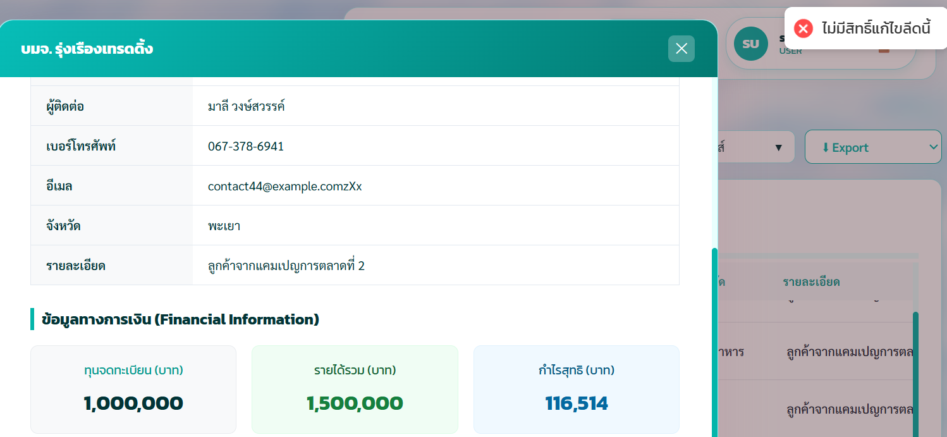 ทดสอบแก้ไขข้อมูลลีดที่มีอยู่แล้วในตาราง และบันทึกสำเร็จ
16 | EDIT LEAD (UPDATE) | Scenario 16: Cancel Edit Lead Without Saving Changes | FAIL | 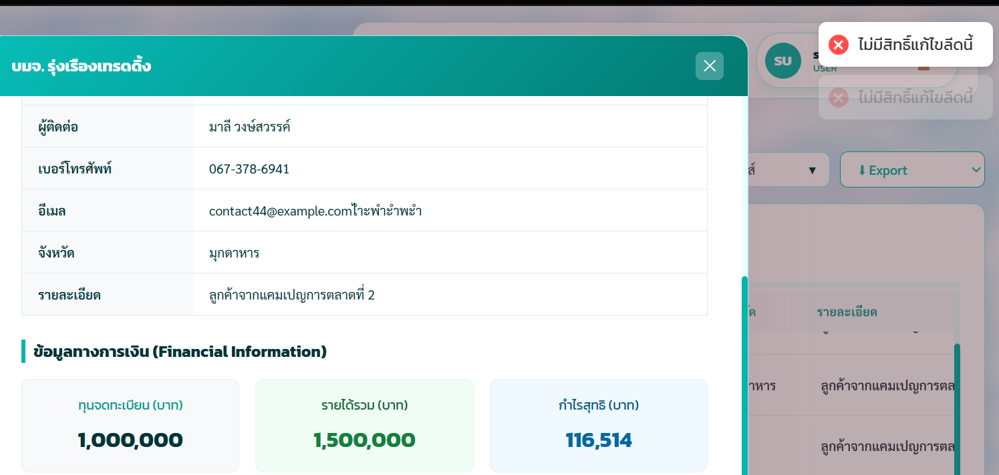 ทดสอบแก้ไขข้อมูลแล้วกดยกเลิก ข้อมูลเดิมต้องไม่เปลี่ยนแปลง
17 | DELETE LEAD | Scenario 17: Delete Lead With Confirmation | PASS | ทดสอบลบข้อมูลลีดและกดยืนยัน ข้อมูลต้องหายไปจากตาราง
18 | DELETE LEAD | Scenario 18: Cancel Delete Lead Confirmation | PASS | ทดสอบกดลบแล้วยกเลิกที่หน้า confirm ข้อมูลต้องไม่ถูกลบ
19 | SEARCH | Scenario 19: Search Leads With Existing Keyword | PASS | ทดสอบค้นหาลีดด้วยคำค้นที่มีอยู่จริงในระบบ ตารางต้องกรองผลลัพธ์ให้ตรงกับคำค้นหา
20 | SEARCH | Scenario 20: Search Leads With Non-Existing Keyword | PASS | ทดสอบค้นหาลีดด้วยคำค้นที่ไม่มีในระบบ ตารางต้องแสดง "ไม่พบข้อมูล"
21 | SEARCH | Scenario 21: Search With Special Characters / Injection Attempt | PASS | ทดสอบค้นหาด้วยอักขระพิเศษ (SQL/HTML) ระบบต้องไม่ error หรือมีช่องโหว่
22 | SEARCH | Scenario 22: Clear Search Should Restore Full List | PASS | ทดสอบล้างคำค้นหา ตารางต้องกลับมาแสดงข้อมูลทั้งหมดเหมือนเดิม
23 | FILTER | Scenario 23: Filter Leads By Branch | PASS | ทดสอบเลือกกรองข้อมูลตามสาขาจาก Dropdown
24 | FILTER | Scenario 24: Filter Combined With Search | PASS | ทดสอบใช้ Filter สาขา ร่วมกับการค้นหาพร้อมกัน ผลลัพธ์ต้องตรงตามเงื่อนไขทั้งสอง
25 | SORT & PAGINATION | Scenario 25: Sort Table By Company Name Column | PASS | ทดสอบคลิกหัวตาราง "ชื่อบริษัท" เพื่อเรียงลำดับข้อมูล
26 | SORT & PAGINATION | Scenario 26: Navigate To Next Page | PASS | ทดสอบกดปุ่มหน้าถัดไปของ Pagination (ถ้ามีข้อมูลมากกว่า 1 หน้า)
27 | EXPORT | Scenario 27: Export Lead Data | PASS | ทดสอบกดปุ่ม Export เพื่อดาวน์โหลดข้อมูลลีด
28 | TABLE / EMPTY STATE / DISPLAY | Scenario 28: Verify Row Count Text Display | PASS | ทดสอบว่าตารางแสดงตัวนับจำนวนรายการถูกต้อง
29 | TABLE / EMPTY STATE / DISPLAY | Scenario 29: Table Should Not Break With Long Company Name | PASS | ทดสอบเพิ่มลีดที่มีชื่อบริษัทยาวมาก ตารางต้องแสดงผลได้โดยไม่พัง layout
30 | SESSION / SECURITY | Scenario 30: Direct URL Access Without Login Should Redirect | PASS | ทดสอบเข้า URL หน้า Dashboard ตรงๆ โดยไม่ได้ Login ต้องถูก redirect กลับหน้า Login
31 | SESSION / SECURITY | Scenario 31: Refresh Page After Login Should Keep Session | PASS | ทดสอบ Refresh หน้าเว็บหลัง Login แล้ว session ต้องไม่หลุด
32 | REPORTS PAGE | Scenario 32: Navigate To Reports Page Successfully | PASS | ทดสอบเข้าหน้ารายงานการติดตามจากเมนู Sidebar
33 | REPORTS PAGE | Scenario 33: Reports Page Displays Summary Cards | PASS | ทดสอบว่าหน้ารายงานแสดงการ์ดสรุปตัวเลข (รายการทั้งหมด/ปิด/ฯลฯ) ครบถ้วน
34 | REPORTS PAGE | Scenario 34: Change Report Date Range Filter | PASS | ทดสอบเปลี่ยนช่วงเวลาแสดงข้อมูลรายงาน (เช่น 6 เดือนล่าสุด)
35 | REPORTS PAGE | Scenario 35: Export Reports Data Without Errors | PASS | ทดสอบกดปุ่ม Export Reports ในหน้ารายงาน ต้องไม่เกิด error
36 | ROLE MANAGEMENT PAGE | Scenario 36: Navigate To Role Management Page Successfully | PASS | ทดสอบเข้าหน้าจัดการ Role จากเมนู Sidebar
37 | ROLE MANAGEMENT PAGE | Scenario 37: Role Management Displays Existing Role List | PASS | ทดสอบว่าตาราง Role แสดงรายการ Role ที่มีอยู่ (เช่น superadmin) ถูกต้อง
38 | ROLE MANAGEMENT PAGE | Scenario 38: Create New Role Button Should Open Form | PASS | ทดสอบกดปุ่ม "+ สร้าง Role ใหม่" ต้องเปิดฟอร์ม/Modal สร้าง Role
39 | ROLE MANAGEMENT PAGE | Scenario 39: Edit Existing Role Opens Edit Form | PASS | ทดสอบกดปุ่ม "แก้ไข" ที่แถว Role ต้องเปิดฟอร์มแก้ไขข้อมูล Role นั้น
40 | ROLE MANAGEMENT PAGE | Scenario 40: Attempt Delete Role Then Cancel (Safety Test) | PASS | ทดสอบกดปุ่ม "ลบ" ที่แถว Role แล้วยกเลิกที่หน้า confirm (เจตนาไม่กดยืนยันจริง เพื่อป้องกันการลบ Role สำคัญ เช่น superadmin โดยไม่ตั้งใจ)
41 | Page Report | เพิ่มประวัติติดตามไม่ได้ | FAIL | 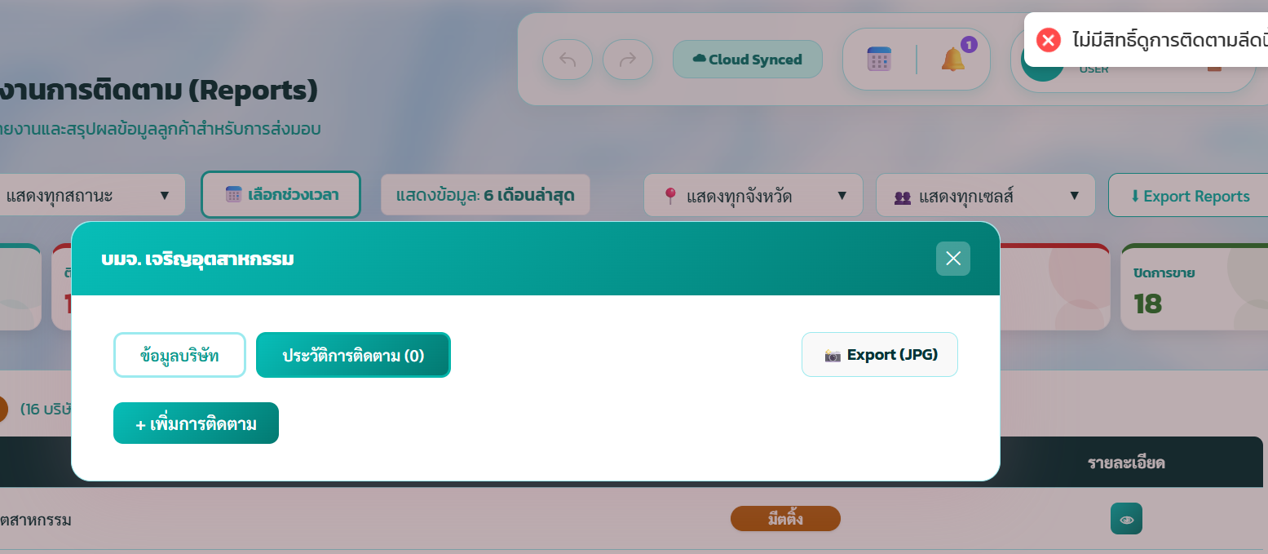 superadmin มีสิทธิ์แต่เพิ่มไม่ได้
42 | dashboard page (search) | สโคปวันที่ | FAIL | เรื่องเดือนปลายเป็นก่อนได้
43 | หน้าจัดการข้อมูลลูกค้า(lead) |  | FAIL | 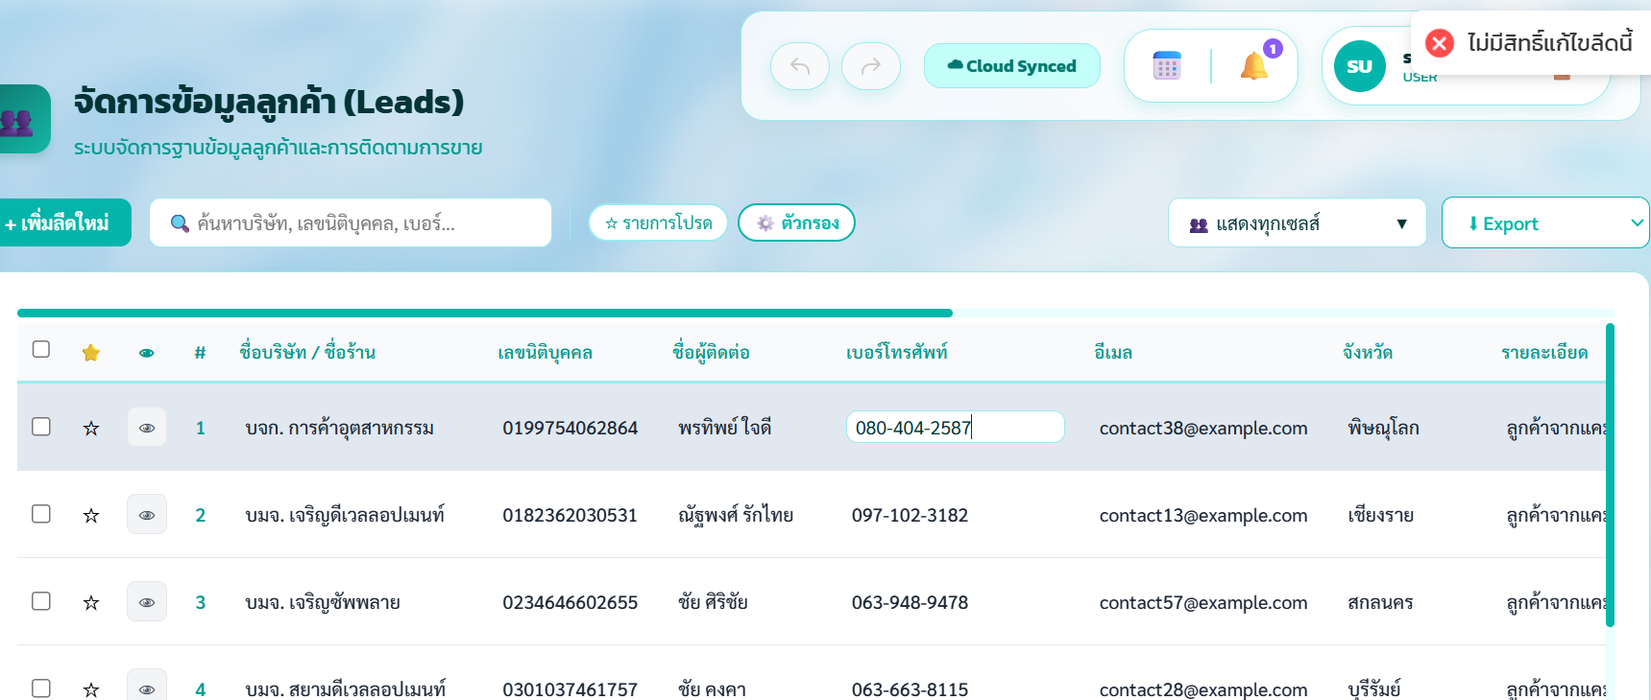 สแปม ไม่สิทธิ์แต่แก้ไขได้
43 | role page | แก้ไขrole เป็น role เดิมได้ ขึ้นsuccess | FAIL | ควรจะเปลี่ยนเป็นอันเดิมไม่ได้ต้องขึ้น error
44 | หน้าจัดการข้อมูลลูกค้า | ปุ่ม mark ใช่งานไม่ได้ | FAIL | 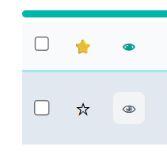 ควร mark ได้
45 | หน้าจัดการข้อมูลลูกค้า | แก้ไขอีเมลที่หลัง | FAIL | สามารถเอา @ ออกได้
46 | หน้าจัดการ permission | ใช้ชื่อที่มีแล้วใน permission | FAIL | ควรขึ้นแจ้งเตือน error | 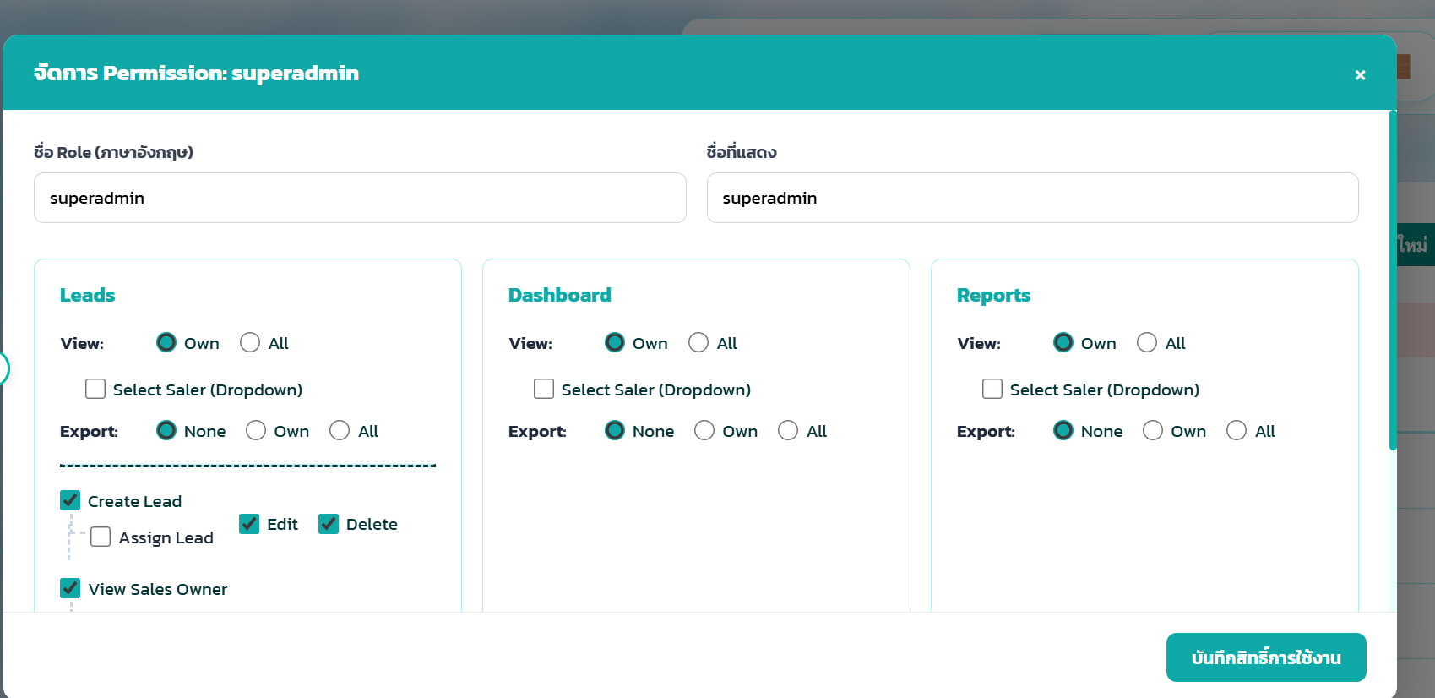
47
48 | page edit user | ใช้ชื่อdisplay ที่มีอย่แล้ว | FAIL | ขึ้น error แบบรูป | 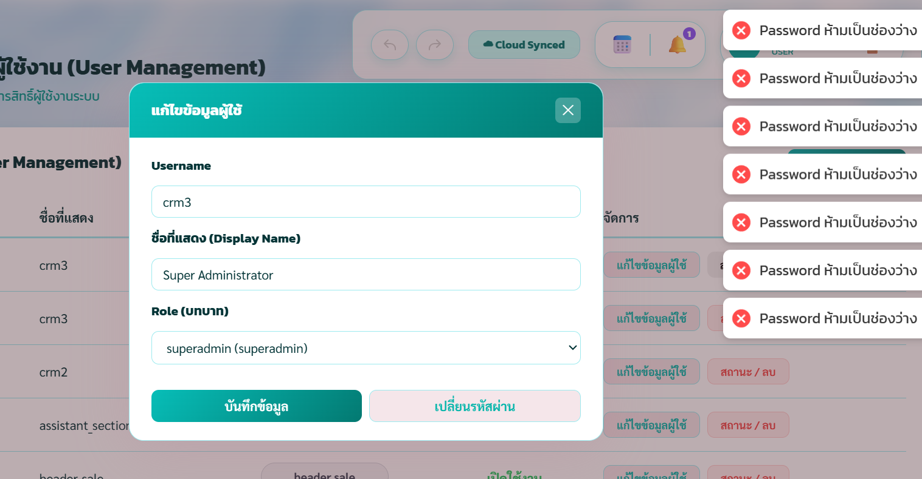
49 | edit user page | แก้ไข เลขนิติมั่วได้ เหมือนจะทุก input เลย | FAIL | 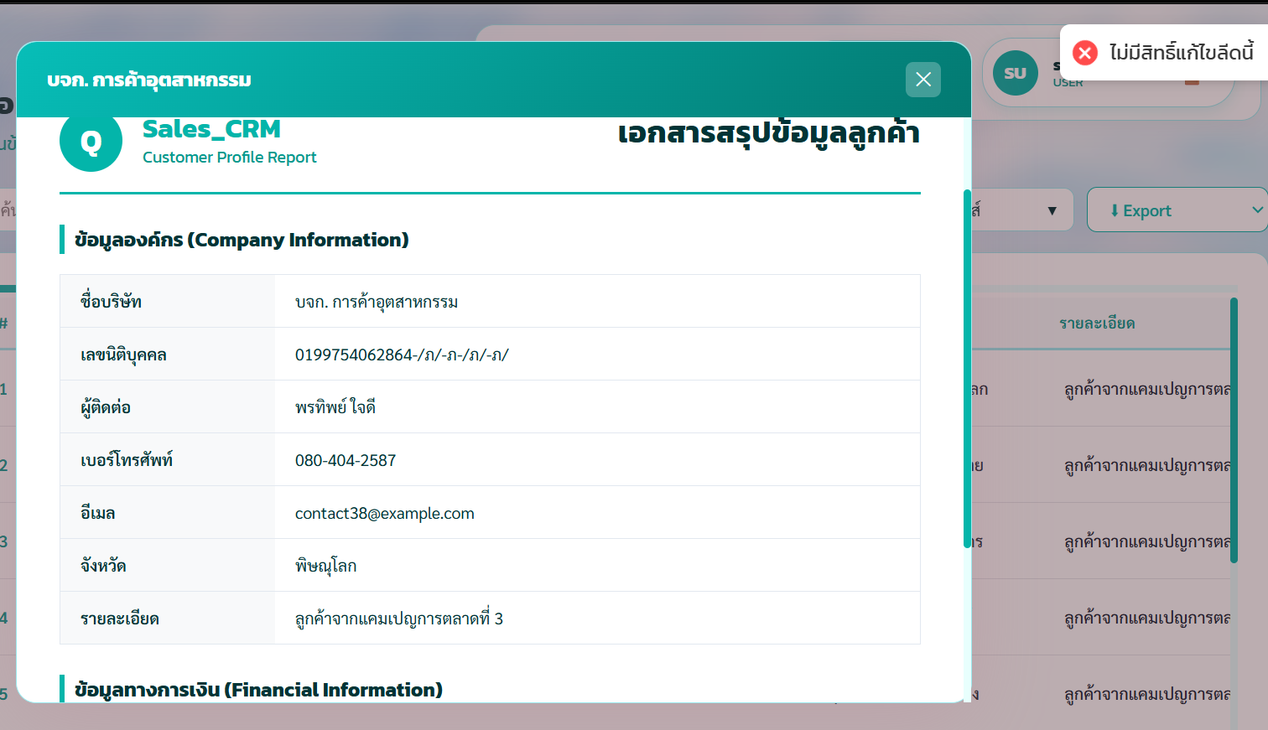 ไม่ควรแก้ข้างในได้ | 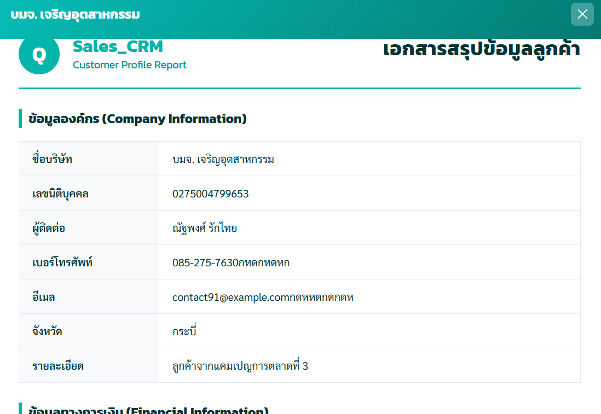
50 | edit user page | แก้ไขที่หลังใส่ติดลบได้ทุนจดทะเบียน | FAIL | ควรแก้เป็นติด | 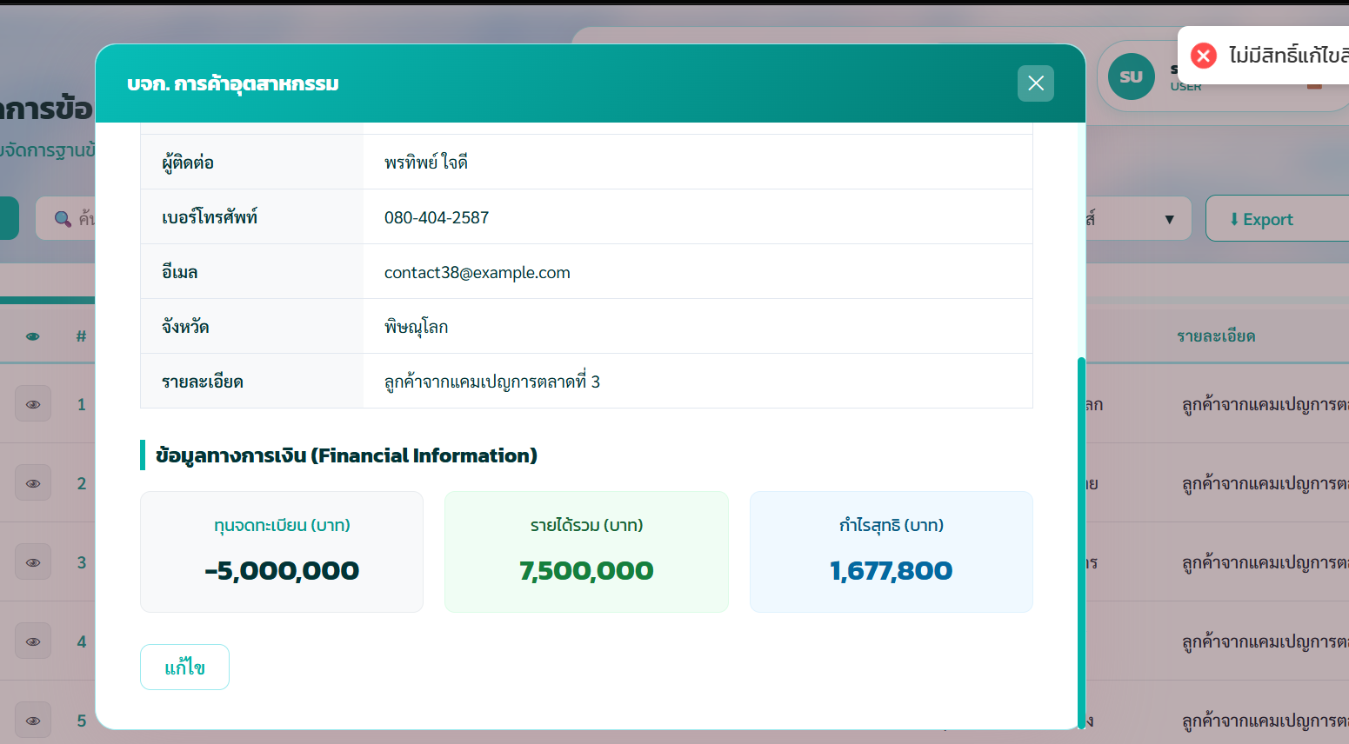
51 | edit user page | แก้ไขที่หลังใส่ติดลบได้ รายได้รวมและกำไล | FAIL | 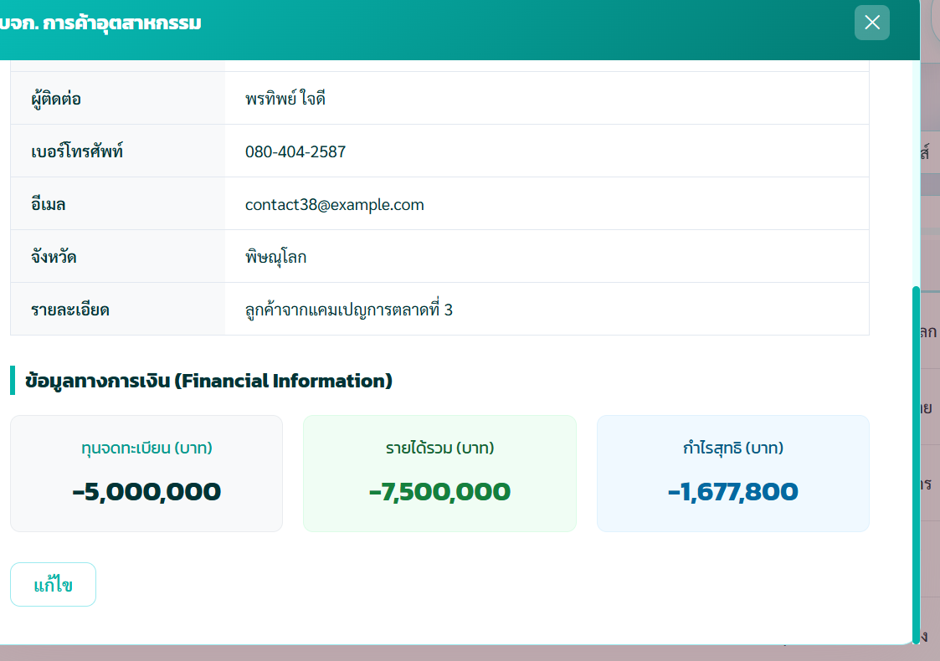 ควรแก้เป็นให้ใส่ติดลบไม่ได้
52 | หน้าจัดการ lead | กรอกวันติดต่อหลังวันนั้นได้ | FAIL | ควรขึ้นแจ้งเตือน error
53 |  |  | FAIL | 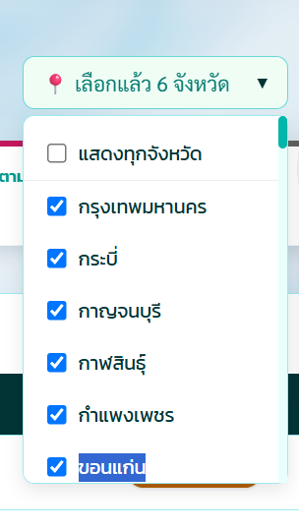 | 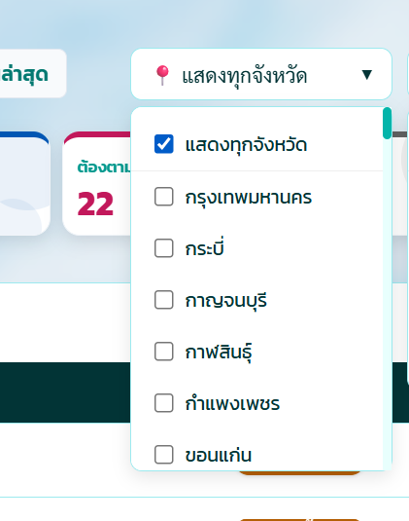
54 | noti page | แปลกๆหน้าการแจ้งเตือน | FAIL | 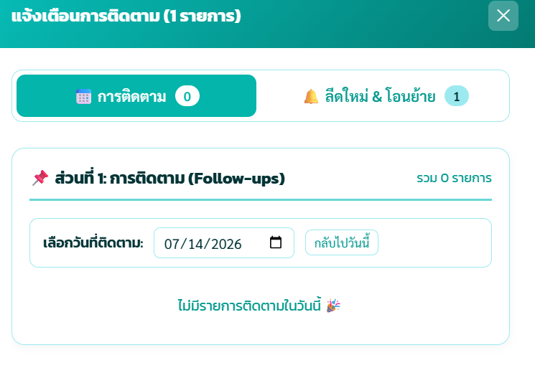 เรียกแล้วไม่ขึ้น
 | หน้าจัดการผู้ใช้งาน | ตั้งชื่อของ username ซ้ำ | FAIL | 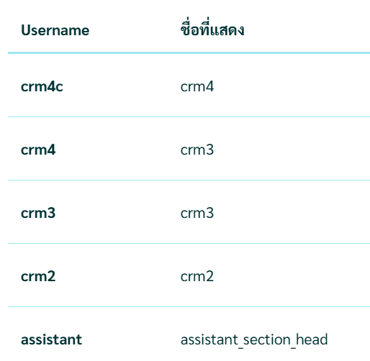 ควรขึ้น error ตั้งไม่ได้

interface
No. | หน้า | Element / ฟีเจอร์ | พฤติกรรมที่คาดหวัง | Priority | สถานะ | หมายเหตุ / ปัญหาที่พบ
1 | Login | ช่อง Username | แสดง placeholder ชัดเจน, รับ input ได้ปกติ | High | PASS
2 | Login | ช่อง Password | ซ่อนตัวอักษรเป็น dot (type=password) | High | PASS
3 | Login | ปุ่ม เข้าสู่ระบบ | มี hover/active state ชัดเจน, disable เมื่อกำลังโหลด | Medium | PASS
4 | Login | ข้อความ error เมื่อ login ผิด | แสดงข้อความชัดเจน อ่านง่าย ไม่ใช้ alert() ของ browser | High | PASS
5 | Leads Dashboard | แทบล่างกับบนเลื่อนไม่พร้อมกัน | ข้างบนเลื่อนสุดไม่ข้างเลื่อนได้ | Low | 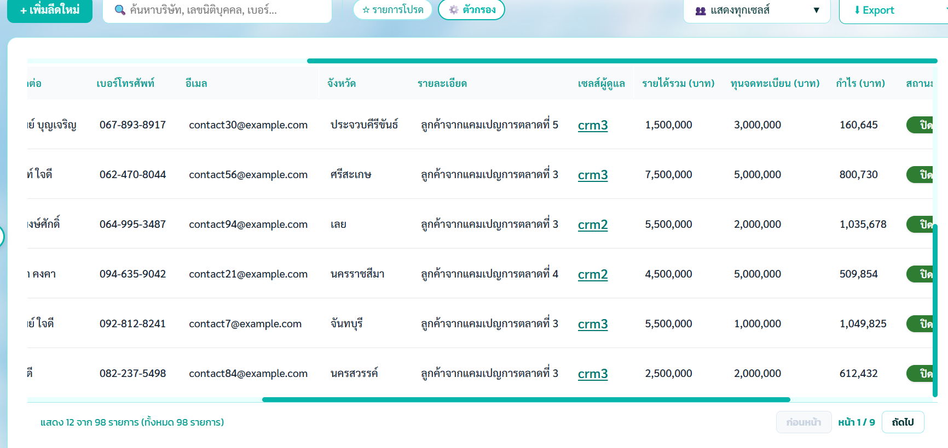 FAIL
6 | Leads Dashboard | แก้ปุ่มติ๊กงงไหมหรือผมงงเอง | ใช้งานแล้วงง | High | FAIL | 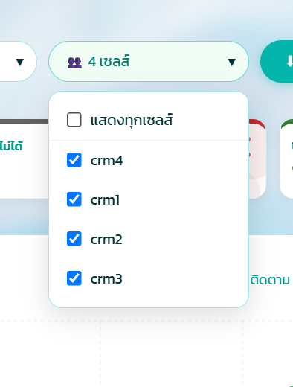 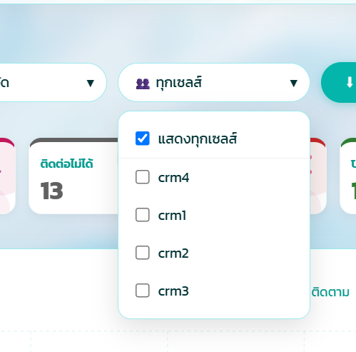
7 | role Management page | ให้มันปิดเองได้ไหม | กดหน้าจัดการ permiss แล้ว bar หุบเอง | High | FAIL | 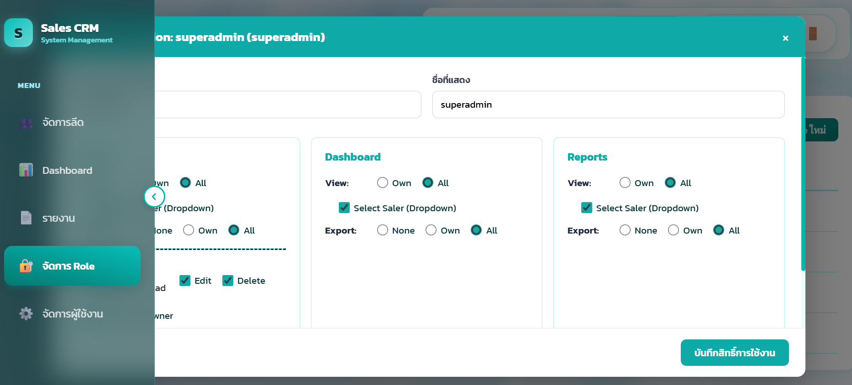
8 | Leads Dashboard | ปุ่ม รายการโปรด / ตัวกรอง (toggle) | แสดงสถานะ active/inactive ชัดเจนด้วยสี | Medium | PASS
9 | Leads Dashboard | Dropdown แสดงทุกเซลล์ | เปิด/ปิดได้ปกติ, ตัวเลือกอ่านง่าย | Medium | PASS
10 | Leads Dashboard | ปุ่ม Export | อยู่ในตำแหน่งที่มองเห็นได้ ไม่ถูกบัง, มี icon ชัดเจน | Medium | PASS
11 | Leads Dashboard | แถบ 'ลบข้อมูลที่เลือก (N)' | แสดงจำนวนที่เลือกถูกต้อง อัปเดตทันทีเมื่อติ๊ก/ยกเลิกติ๊ก checkbox | High | PASS
12 | Leads Dashboard | แถบ progress/loading ด้านบนตาราง | แสดงระหว่างโหลดข้อมูล ซ่อนเมื่อโหลดเสร็จ | Low | PASS
13 | Leads Dashboard | หัวตาราง (checkbox, star, ตา, #, ชื่อบริษัท ฯลฯ) | จัดคอลัมน์ตรงกัน ไม่เยื้อง, คลิกหัวคอลัมน์ชื่อบริษัทแล้ว sort ได้ | Medium | PASS
14 | Leads Dashboard | ปุ่ม 'ตา' (view) ในแถว | เปิด modal รายละเอียด lead ได้ถูกต้องตรงแถว | High | PASS
15 | Leads Dashboard | ui ต้องมา icon นึง | ฟ้อนตก | High | FAIL
16 | Reports | การ์ดสรุปยอด (รายการทั้งหมด/ปิด/ติดตามต่อ) | ตัวเลขถูกต้องตรงกับข้อมูลจริง อัปเดตตามช่วงเวลาที่เลือก | High | PASS
17 | Reports | ตัวเลือกช่วงเวลา | เปิด/ปิด date picker ได้ปกติ, เลือกแล้วตารางอัปเดตทันที | Medium | PASS
18 | Reports | ปุ่ม Export Report | กดแล้วดาวน์โหลดไฟล์สำเร็จ ไม่มี error console | Medium | PASS
19 | Reports | Modal รายละเอียดบริษัท/ประวัติการติดตาม | แท็บ 'ข้อมูลบริษัท'/'ประวัติการติดตาม' สลับได้ปกติ | Medium | PASS
20 | Role Management | ตาราง Role | แสดงคอลัมน์ Role/ชื่อที่แสดง/จำนวนผู้ใช้/ประเภท/การจัดการ ครบถ้วน | High | PASS
21 | Role Management | ปุ่ม + สร้าง Role ใหม่ | เปิดฟอร์มสร้าง Role ได้ถูกต้อง | High | PASS
22 | Role Management | ฟ้อน | ฟ้อนเลยเข้าใน บาร์ข้างขวา น่าจะเกือบทุกหน้า | High | FAIL
23 | Role Management | กล่องยืนยันการลบ | มีข้อความเตือนชัดเจนก่อนลบจริง ป้องกันลบ superadmin โดยไม่ตั้งใจ | High | PASS
24 | ทั่วไป (Global) | Sidebar navigation | ไอคอนเมนูมี tooltip/label ชัดเจน, highlight เมนูปัจจุบันที่ active | Medium | PASS
25 | ทั่วไป (Global) | แถบ USER ด้านบนขวา | แสดงชื่อผู้ใช้/role ถูกต้อง, เมนู logout เข้าถึงง่าย | Medium | PASS
26 | ทั่วไป (Global) | สถานะ Synced (sync indicator) | แสดงสถานะ sync จริง ไม่ค้างค่าเดิม | Low | PASS
27 | ทั่วไป (Global) | Toast/แจ้งเตือนความสำเร็จ | แสดงและหายไปเองในเวลาที่เหมาะสม ไม่บังปุ่มอื่น | Medium | PASS
5 | หน้าจัดการทีม | ลบ username team | ขึ้น comfirm แบบนี้ |  | 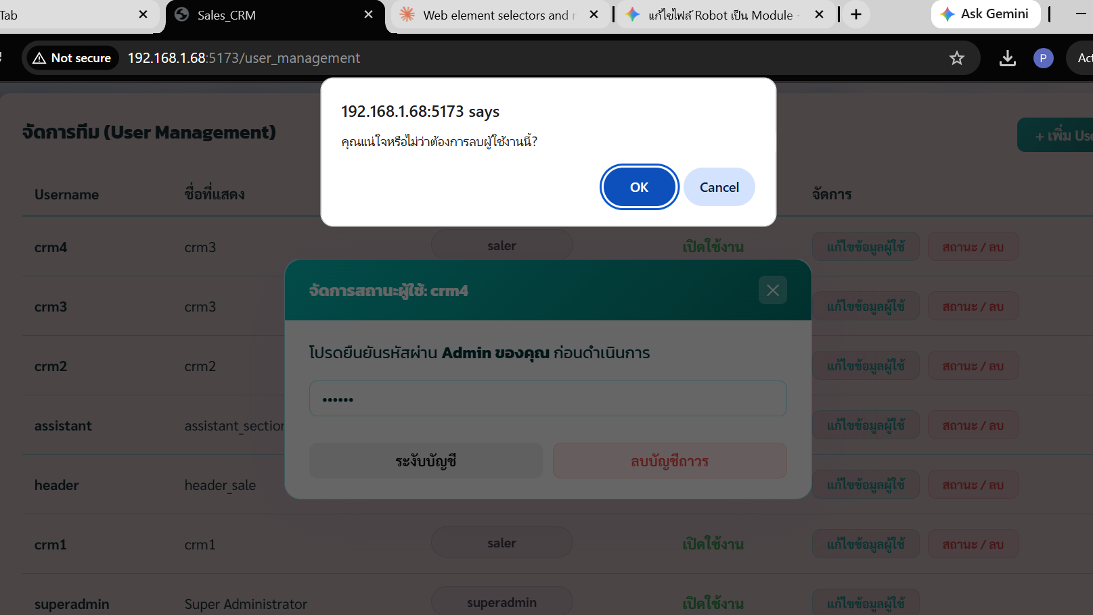 FAIL
5 | Leads Dashboard | แก้ปุ่มติ๊กงงไหมหรือผมงงเอง | ใช้งานแล้วงง | High | FAIL
High | permission page | เหมือนจะเปลี่ยนชื่อแล้ว แจ้งเตือน error ไม่ขึ้นทั้งสองหน้าเลยทั้ง add และ edit | เปลี่ยนื่อเป็นชื่อซ้ำไม่ได้แต่ไม่ขึ้น error บอก ว่าตั้งไปแล้ว | High | 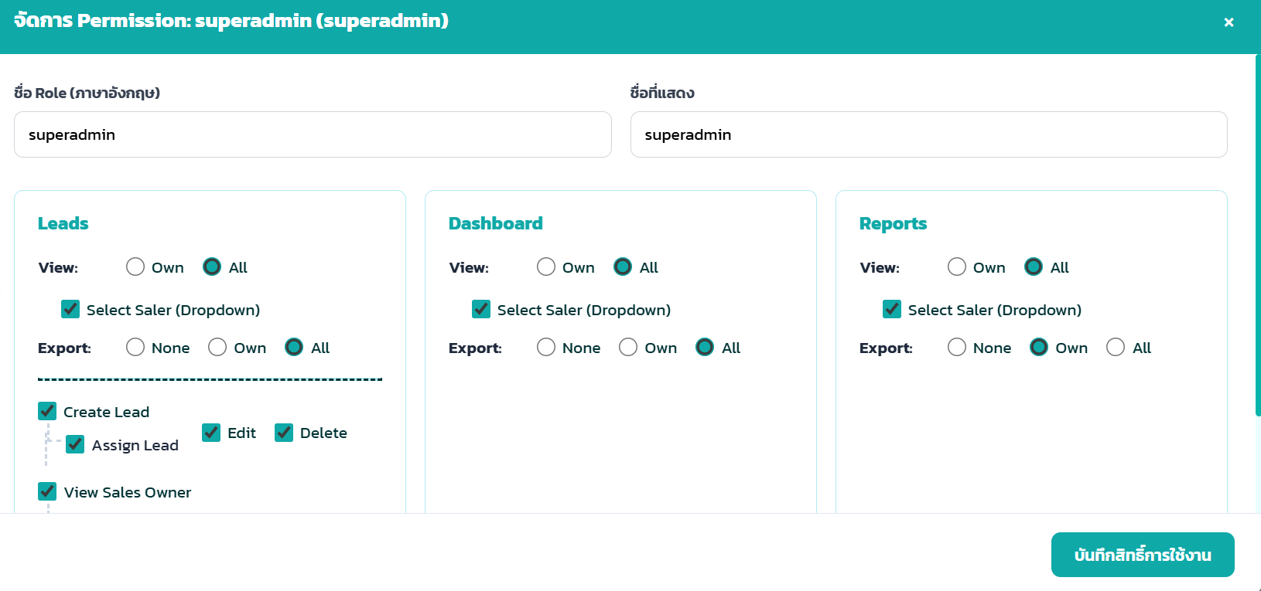 FAIL | 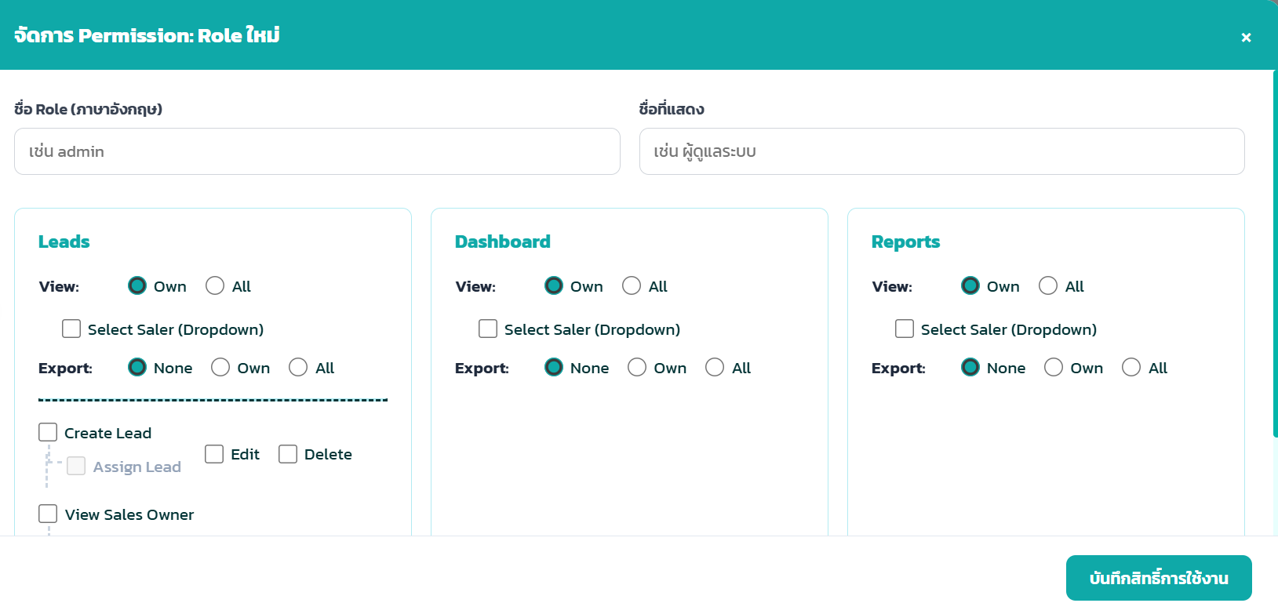

responsive
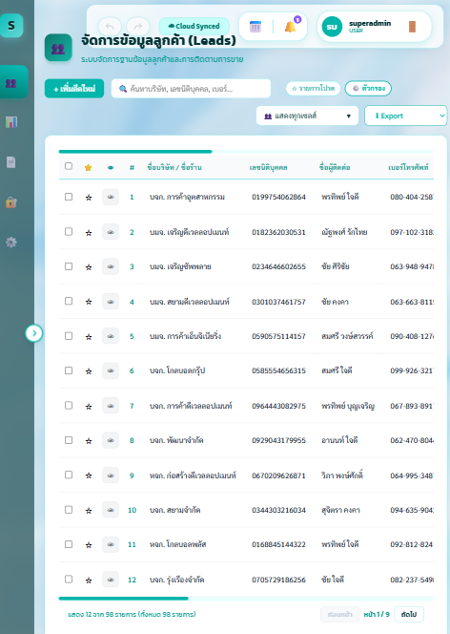
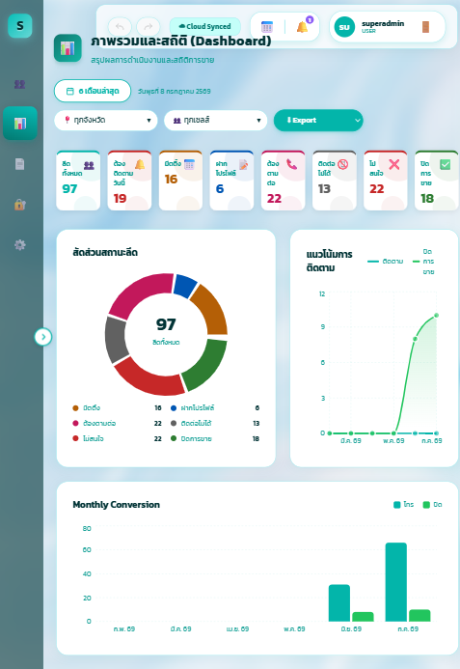
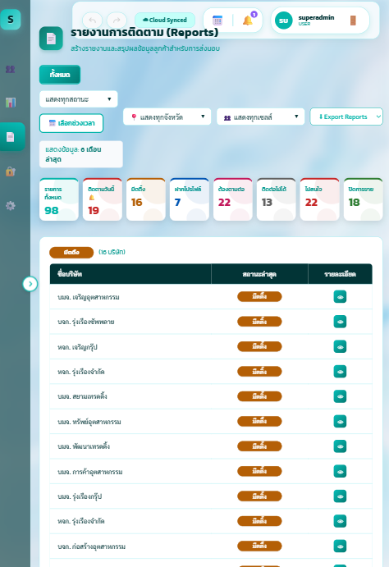
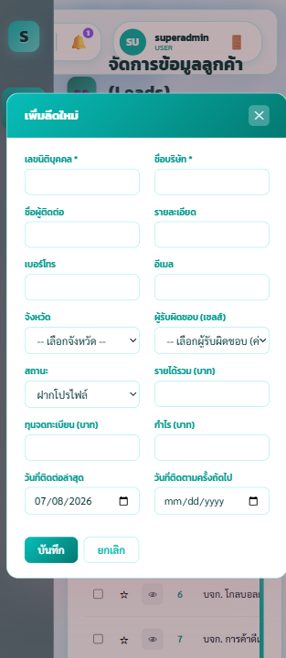
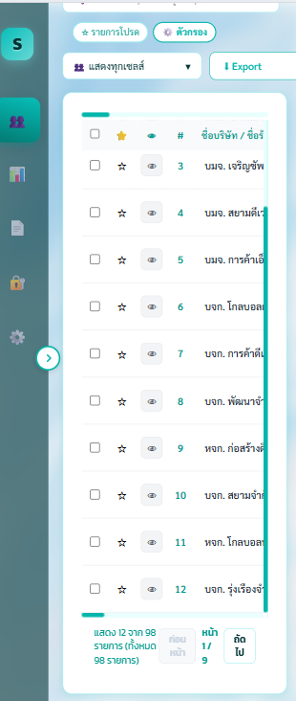
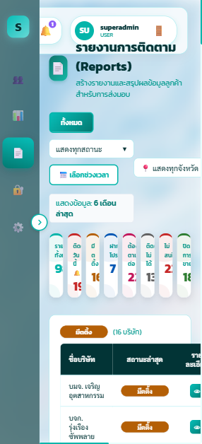
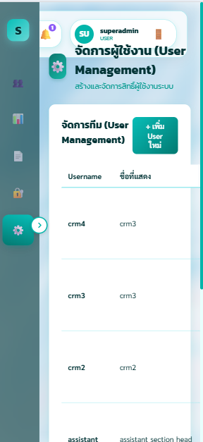
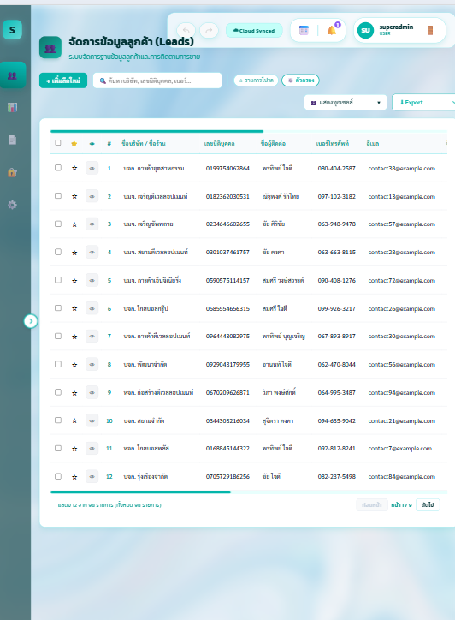
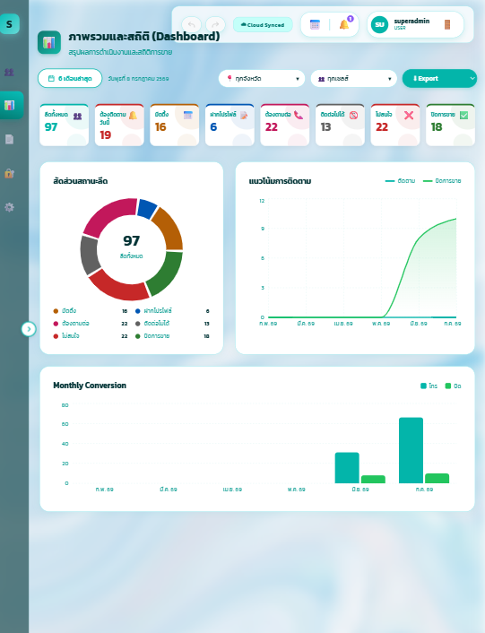
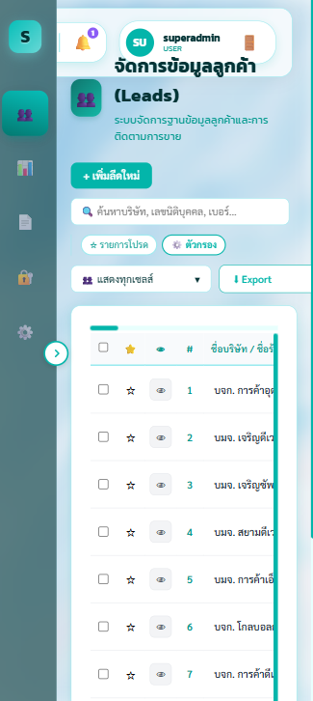
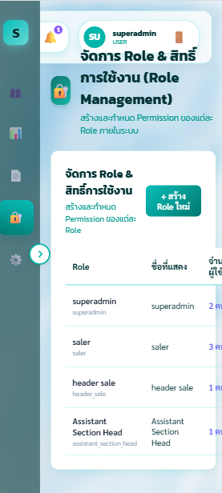
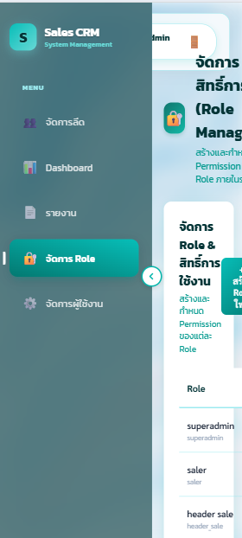
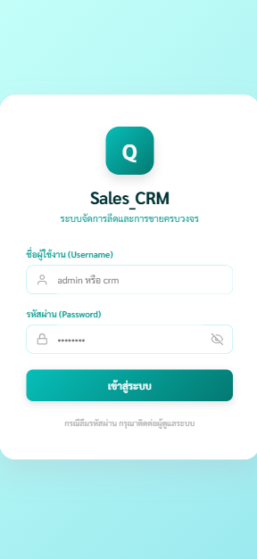
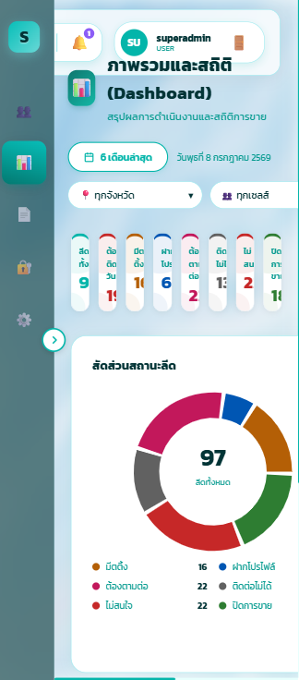
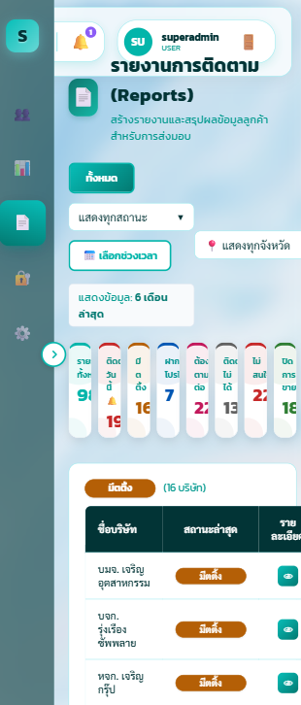
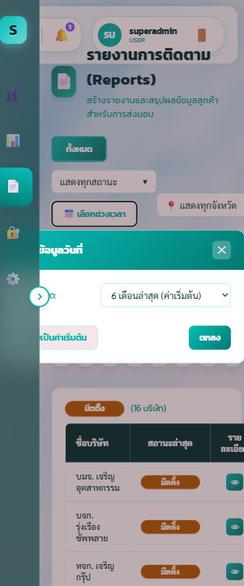
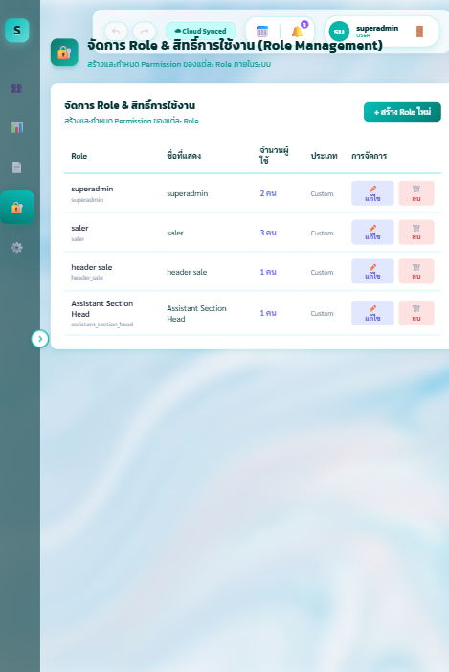
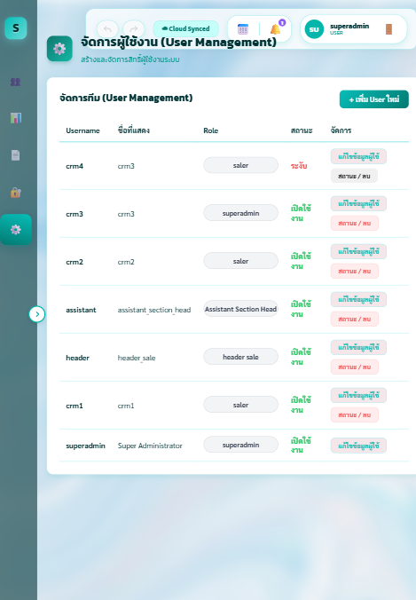
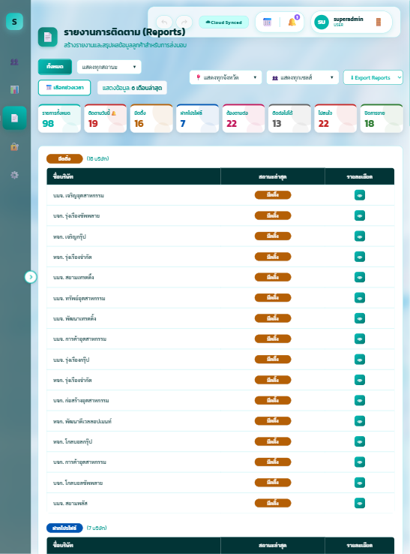
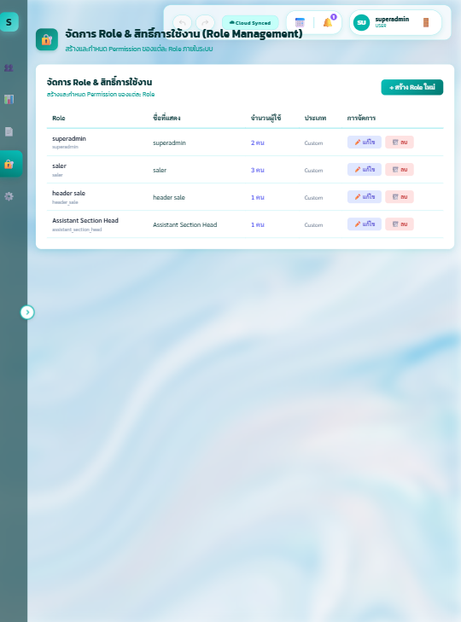
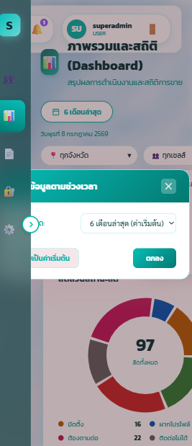
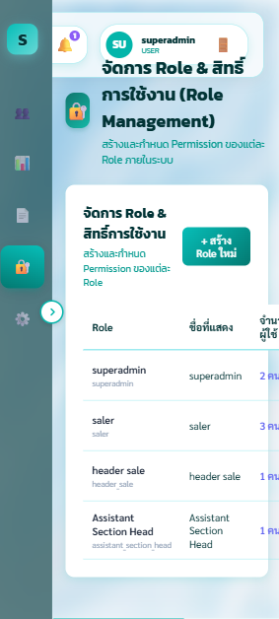
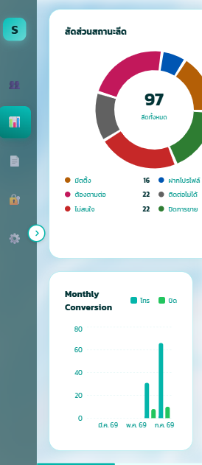
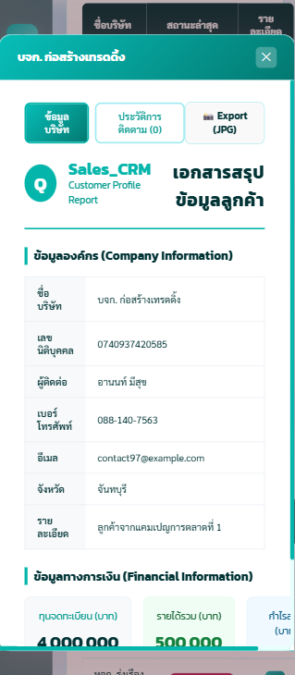
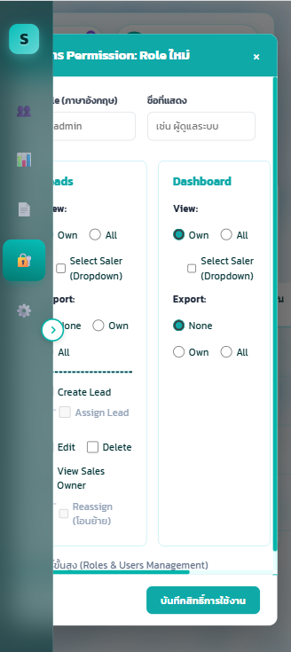
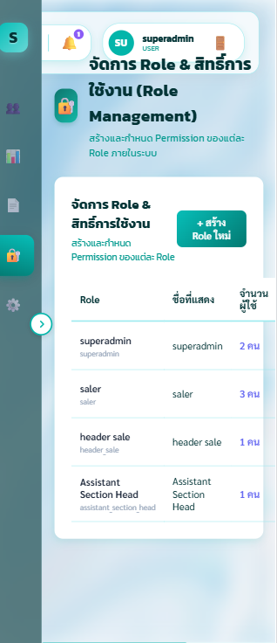
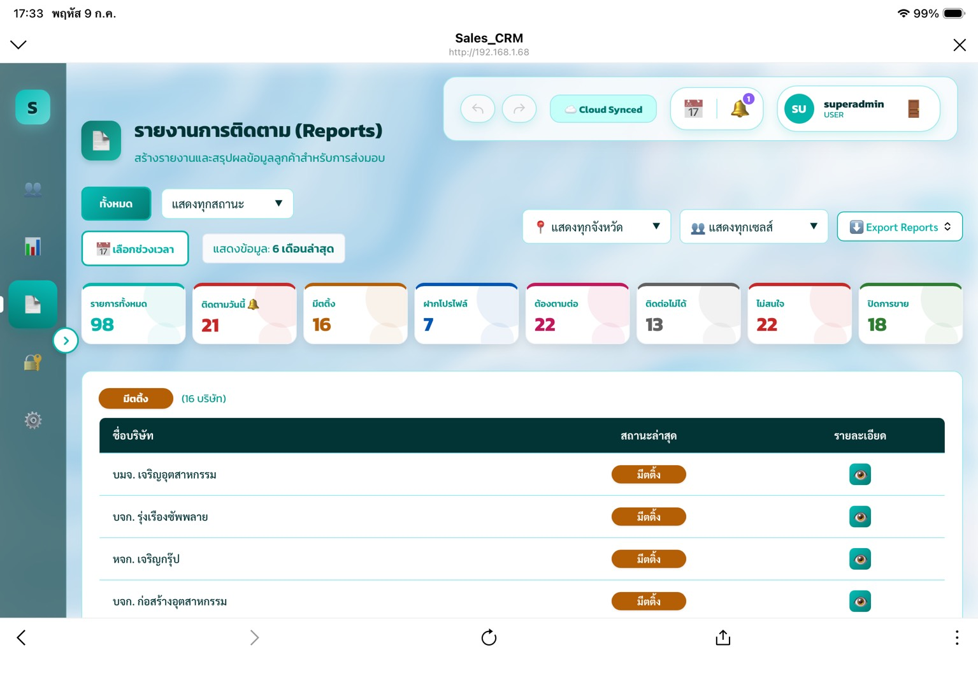
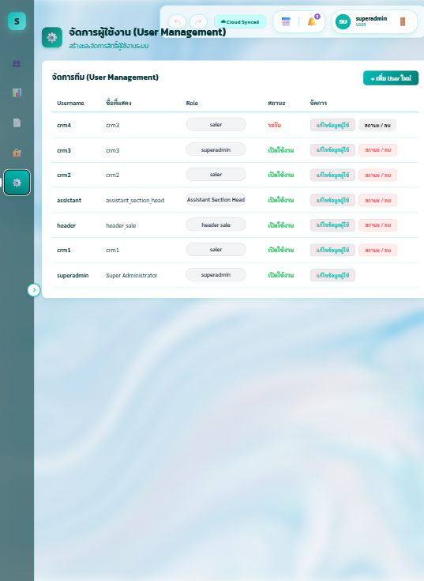







Responsive iphone 14 | responsive ipad 820 x 1180 | responsive ipad pro 1024 x 1366 | responsive desktop | responsive s20

